편입학원서
연세대학교 편입학 원서 |  |  |  |  |  |  |  |  |  | 인쇄는 한 페이지에 내용이 모두 담기도록 확인 및 조절 필수. 지원서를 여러장으로 나눠서 출력하지 마세요.

 |  |  |  |  |  |  |  | 수험번호
 |  |  |  |  |  |  |  | ※
전형구분 |  | 반도체시스템공학부 편입학 전형 |  |  |  |  |  | 사진 1. 탈모 2. 3개월 이내 촬영한 것(3cm X 4cm) 3. 이미지 파일 사용가능 |  | [작성 가이드]
지원전공＊ |  |  |  |  |  |  |  |  | 1 | *표시 있는 항목은 드롭박스 선택 입력
성 명 |  |  |  |  | 영문성명 |  |  |  | 2 | 고등학교 소재지는 시/군/구까지 입력 (예: 강원특별자치도 원주시, 경기도 이천시, 경기도 양평군, 부산 해운대구 등)
국 적 |  |  |  |  | 성 별＊ |  |  |  | 3 | 대학명, 학과(전공)명은 졸업증명서와 동일하게 입력(단, 졸업한 전문대학이 4년제 대학으로 변경되어 나올 시 졸업한 전문대학명으로 기재)
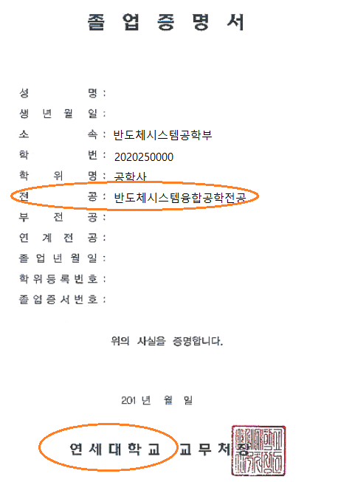
주민등록번호 |  |  | -
학력 | 고등 학교 | 학교명 |  |  |  | 상태구분＊
 |  | 소재지 |  |  |  | 졸업연도＊
 |  | 검정고시 |  |  |  | 합격연도＊
 | 대학 | 학교명1 |  |  |  | 학과(전공)명
 |  | 입학년월＊ |  |  |  | 졸업년월＊
 |  | 주야구분＊ |  |  |  | 상태구분＊
 |  | 학교명2 |  |  |  | 학과(전공)명
 |  | 입학년월＊ |  |  |  | 졸업년월＊
 |  | 주야구분＊ |  |  |  | 상태구분＊
 |  | 학점은행제 |  |  |  | 과정구분＊ |  |  | 4 | 서류 출력 후 자필 서명 필수
 |  | 학과(전공)명 |  |  |  | 취득학점
주 소 |  | (우: )
휴 대 폰 |  | 010 - - |  |  |  | 전화번호
이 메 일 |  | @ |  |  |  |  |  | 자주 이용하는 메일주소 입력
추가연락처1 |  |  |  |  |  | 추가연락처2
‘※’ 표시에는 지원자는 기재(표시)하지 않음.
본인은 귀 대학교에 입학하고자 소정의 서류를 갖추어 지원합니다.

 |  |  |  |  | 년 월 일

 |  |  |  | 지원자 : |  |  | (인)

연세대학교 총장 귀하

